Sheet1
Scene No. | 1
Quest Title | 看幽灵的愿望
Quest Log | 回复罗莉
Map No. | 17
 | 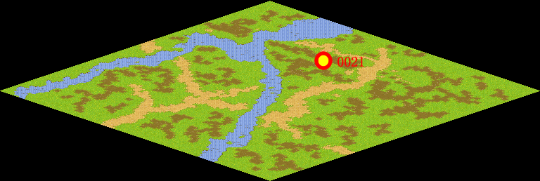
NPC No. | 21
Condition
Dialog | 每年的10月31日是西方传统的“鬼节”——万圣节。每当万圣节到来，孩子们都会穿上五颜六色的化妆服，戴上千奇百怪的面具，提着一盏“杰克灯”走家窜户，向大人们索要节日的礼物。万圣节最广为人知的象征就是“杰克灯”和“不给糖就闹”的恶作剧。
Select
Result | 1 :Scene 002 , 2 : 关闭对话框

NPC No. | 24
Condition
Dialog | 以盖尔波特的渊博知识，他一定知道。
Select | 1：确定
Result | 1：关闭对话框

ScriptFile | Qlog-0128-001.scr
 | Q0021-0128-001.scr
 | Q0024-0128-001.scr

